MUTO L, XL und SC
Berechnung der Glasbearbeitung für Festteile MUTO an Glas

gültig für MUTO Comfort L 80, Premium XL 80/150 und Premium Self-Closing 120

 |  |  | einflügelig | zweiflügelig | Tabelle T (einflügelig) |  | Tabelle T (zweiflügelig)
 |  |  |  |  | lichte Weite: | Teilung: | lichte Weite: | Teilung:
A | Flügelbreite |  | = LW + 60* | = LW / 2 + 27* | 600-800 | 4 | 1266-1500 | 8
AB | Anzahl Bohrungen |  |  |  | 801-1000 | 6 | 1501-2000 | 12
B | Laufschienenlänge |  | = 2 x A + 67* | = 4 x A + 12* | 1001-1200 | 8 | 2001-2886 | 16
BA | Bohrabstand |  | = 2 x (LW - 106*) / T | = 2x (LW - 106* - 170*) / T | 1201-1500 | 10
T | Teilung |  | siehe Tabelle T |  | 1501-2000 | 12
LW | lichte Weite |  |  |  | 2001-2440 | 14 | (nur XL)
* | feste, nicht veränderbare Werte

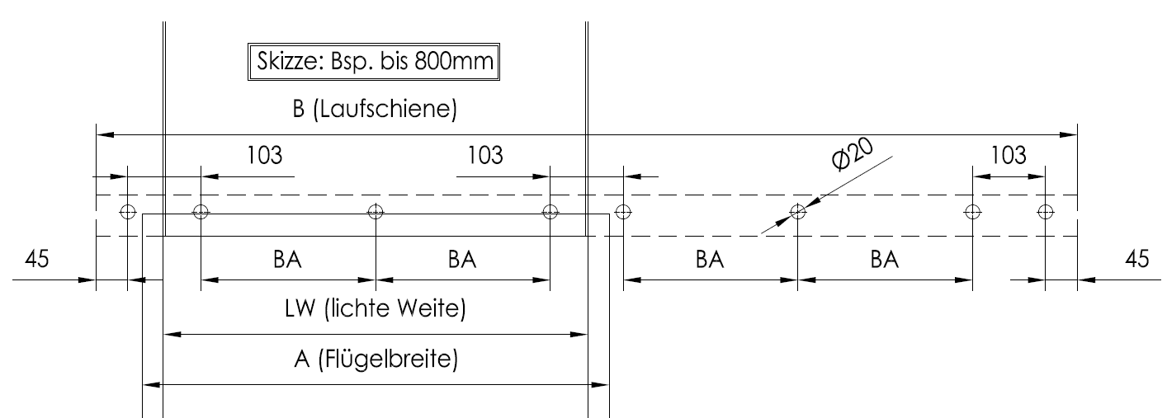
einflügelig
 |  | Art.-Nr.: | MUTO L 80: | 36,322
 |  |  | MUTO XL 80: | 36,524
 |  |  | MUTO XL150: | 36,525
 |  |  | MUTO SC rechts öffnend: | 36,624
 |  |  | MUTO SC links öffnend: | 36,625
lichte Weite:
 |  | A= | 60
 |  | B= | 187
 |  | BA= | #DIV/0!
 |  | T= | 0
 |  | AB= | 4
lichte Höhe**: | Flügelhöhe L 80
 | Flügelhöhe XL 80/150 und SC
** bis Unterkante Schiene
zweiflügelig
 |  | Art.-Nr.: | MUTO L 80: | 36,325
 |  |  | MUTO XL 80: | 36,530
 |  |  | MUTO XL150: | 36,531
 |  |  | MUTO SC: | 36,628
lichte Weite:
 |  | A= | 27
 |  | B= | 120
 |  | BA= | -69.0
 |  | T= | 8
 |  | AB= | 14
lichte Höhe**: | Flügelhöhe L 80
 | Flügelhöhe XL 80/150
** bis Unterkante Schiene

Die Laufschienen werden entsprechend den Maßangaben oben gefertigt und für Befestigung an Glas gebohrt ausgeliefert. Bei abweichendem Kundenwunsch bezüglich Laufschienenlänge und / oder Befestigungsbohrungen werden die Laufschienen ungebohrt geliefert. Bearbeitung muss in diesem Fall bauseits erfolgen. Damit entfällt die Gewährleistung seitens dormakaba. Anwendung auf eigene Gefahr.

 |  |  |  |  |  |  |  |  | Stand: 08.2019

MUTO Telescopic
Berechnung der Glasbearbeitung für Festteile MUTO an Glas

gültig für MUTO Premium Telescopic 80

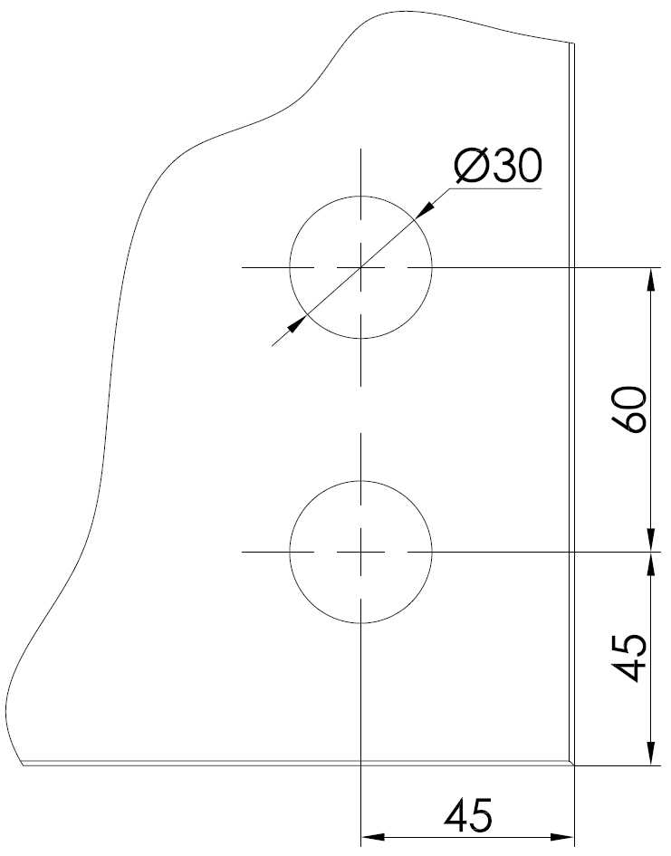
 |  |  | zweiflügelig | vierflügelig | Tabelle T (einflügelig) |  |  | Tabelle T (zweiflügelig) |  |  | mitfahrende | Unterflur | Glasbearbeitung mitfahrende Bodenführung:
 |  |  |  |  | lichte Weite: | Teilung: |  | lichte Weite: | Teilung: |  | Bodenführung: | Bodenführung:
A-SL | Flügelbreite Schnellläufer |  | = LW/2 + 45* + V/2 | = LW / 4 + 28,5* + V/2 |  | TS | TO |  | TS | TO
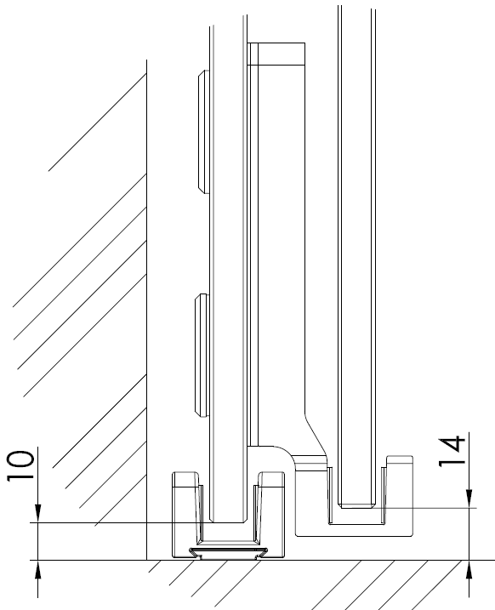
A-LL | Flügelbreite Langsamläufer |  | = LW/2 + 45* - V/2 | = LW / 4 + 28,5* - V/2 | 1110-1500 | 2 | 4 | 2286-2885 | 2 | 8
ABS | Anzahl Bohrungen Seitenteil |  |  |  | 1501-1900 | 3 | 6 | 2886-3485 | 3 | 10
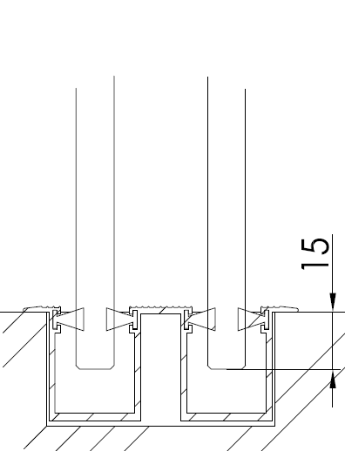
ABO | Anzahl Bohrungen Oberlicht |  |  |  | 1901-2310 | 4 | 8 | 3486-3886 | 4 | 12
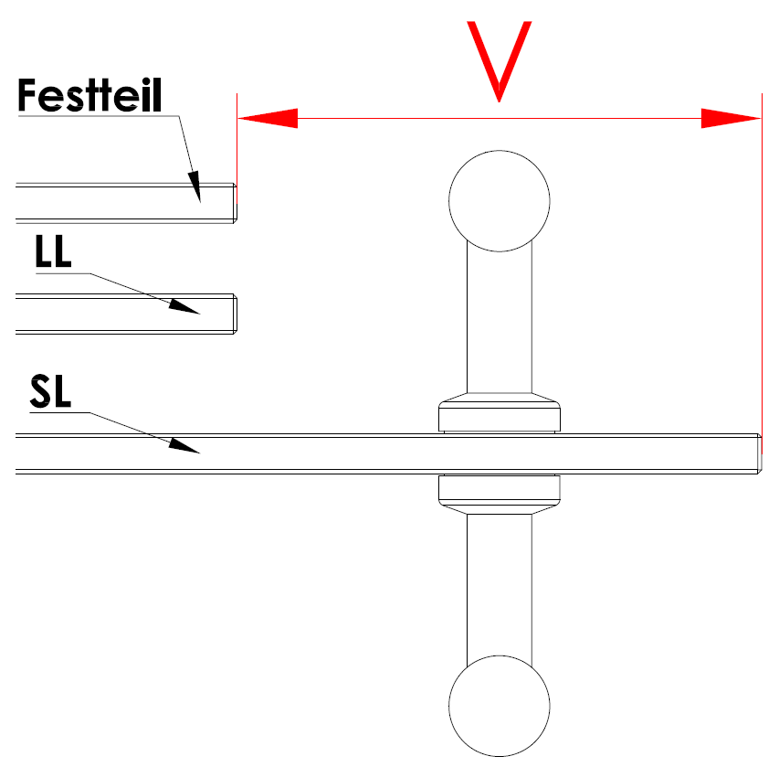
B | Laufschienenlänge |  | = (LW x 1,5) + 135* - V/2 | = (LW x 1,5) + 67* - V
BAS | Bohrabstand Seitenteil |  | = ((B-LW) - 180*) / TS | = (B - LW - 190*) / (2 x TS)
BAO | Bohrabstand Oberlicht |  | = (LW - 106*) / TO | = (LW - 106*) / TO
TS | Teilung Seitenteil |  | siehe Tabelle T
TO | Teilung Oberlicht |  | siehe Tabelle T
LW | lichte Weite
Maß V | Griffstangen Überstand |  | (!!!Nicht bis Mitte Bohrung!!!)
* | feste, nicht veränderbare Werte

zweiflügelig
 |  | Art.-Nr.: | links öffnend | 36,719
 |  |  | rechts öffnend | 36,720

lichte Weite: |  | A-SL= | 45.0
 |  | A-LL= | 45.0
 |  | B= | 135.0
Maß V: |  | BAS= | -22.5
 |  | BAO= | -26.5
 |  | TS= | 2
 |  | TO= | 4
lichte Höhe**: |  | ABS***= | 3 | *** plus 1 Bohrung im Seitenteil auf Tür-Zu-Seite
 | mitfahrende Bodenführung | ABO= | 5
** bis Unterk. Schiene | Flügelhöhe SL (Schnellläufer) |  | -27
 | Flügelhöhe LL (Langsamläufer) |  | 18

vierflügelig
 |  | Art.-Nr.: | links und rechts öffnend | 36,724

lichte Weite: |  | A SL= | 28.5
 |  | A LL= | 28.5
 |  | B= | 67.0
Maß V: |  | BAS= | -30.8
 |  | BAO= | -13.3
 |  | TS= | 2
 |  | TO= | 8
lichte Höhe**: |  | ABS= | 3
 | mitfahrende Bodenführung | ABO= | 9
** bis Unterk. Schiene | Flügelhöhe SL (Schnellläufer) |  | -27
 | Flügelhöhe LL (Langsamläufer) |  | 18

Die Laufschienen werden entsprechend den Maßangaben oben gefertigt und für Befestigung an Glas gebohrt ausgeliefert. Bei abweichendem Kundenwunsch bezüglich Laufschienenlänge und / oder Befestigungsbohrungen werden die Laufschienen ungebohrt geliefert. Bearbeitung muss in diesem Fall bauseits erfolgen. Damit entfällt die Gewährleistung seitens dormakaba. Anwendung auf eigene Gefahr.

 |  |  |  |  |  |  |  |  |  |  |  |  | Stand: 08.2019
Marko Büscher, 13.07.18

